График 1
График зависимости M от ε для разных положений утяжелителей
 | рис.1 |  | рис.2 |  | рис.3 |  | рис.4 |  | рис.5 |  | рис.6
3.11 | 0.06 | 2.17 | 0.06 | 1.56 | 0.06 | 1.07 | 0.06 | 0.86 | 0.06 | 0.66 | 0.06
5.51 | 0.11 | 3.93 | 0.11 | 2.92 | 0.11 | 2.11 | 0.11 | 1.64 | 0.11 | 1.26 | 0.11
7.91 | 0.16 | 6.29 | 0.16 | 4.12 | 0.16 | 3.08 | 0.16 | 2.39 | 0.16 | 1.90 | 0.16
10.34 | 0.20 | 8.23 | 0.20 | 5.42 | 0.21 | 4.19 | 0.21 | 2.92 | 0.21 | 2.51 | 0.21

График 2
График зависимости момента инерции от положения утяжелителей
 | 1
0.005929 | 0.02
0.010404 | 0.02
0.016129 | 0.04
0.023104 | 0.05
0.031329 | 0.07
0.040804 | 0.08

Печать 2
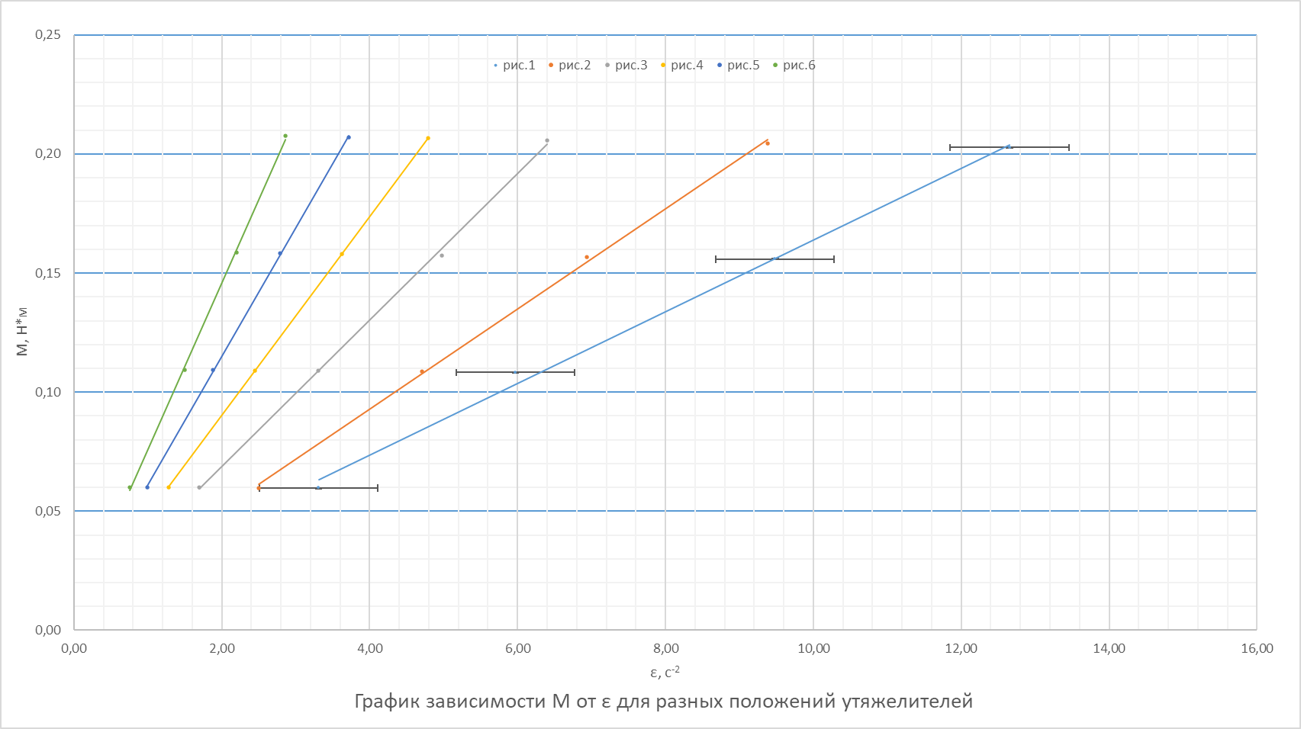

Печать 3
График зависимости момента инерции от положения утяжелителей
 | 1
0.005929 | 0.02
0.010404 | 0.02
0.016129 | 0.04
0.023104 | 0.05
0.031329 | 0.07
0.040804 | 0.08

